상품제안서
코랄 에코 기프트세트 4호 | 상품코드: F22934

 |  |  |  |  |  |  | 02-412-0044 | www.easy1.co.kr
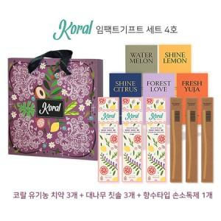

【상세/제작정보】 | -대나무 칫솔 화이트모만 로고 각인 가능 -손소독제 다섯 가지 중 하나 선택 적용 -1카툰 14개 배송비 6,000원

【인쇄/포장옵션】 | 레이저 / 포장불가능

【공급단가】 | 수량 | 30~ | 50~ | 100~ | 300~ | 500~
*VAT별도 | 단가 | 28,600원 | 28,160원 | 27,500원 | 26,400원 | 25,300원

【상품 URL】 | https://dev.easy1.co.kr:443/src/goods_detail.php?gdno=22934

